Đăng nhập
Basic design |  |  | System | Mạng xã hội | function | Người dùng vào trang đăng nhập | Create by | N.T.Dũng | date | Create | 2023-03-10 | acceptor
 |  |  | Process. Name | Màn hình đăng nhập |  |  |  |  |  | Update | 2023-03-10
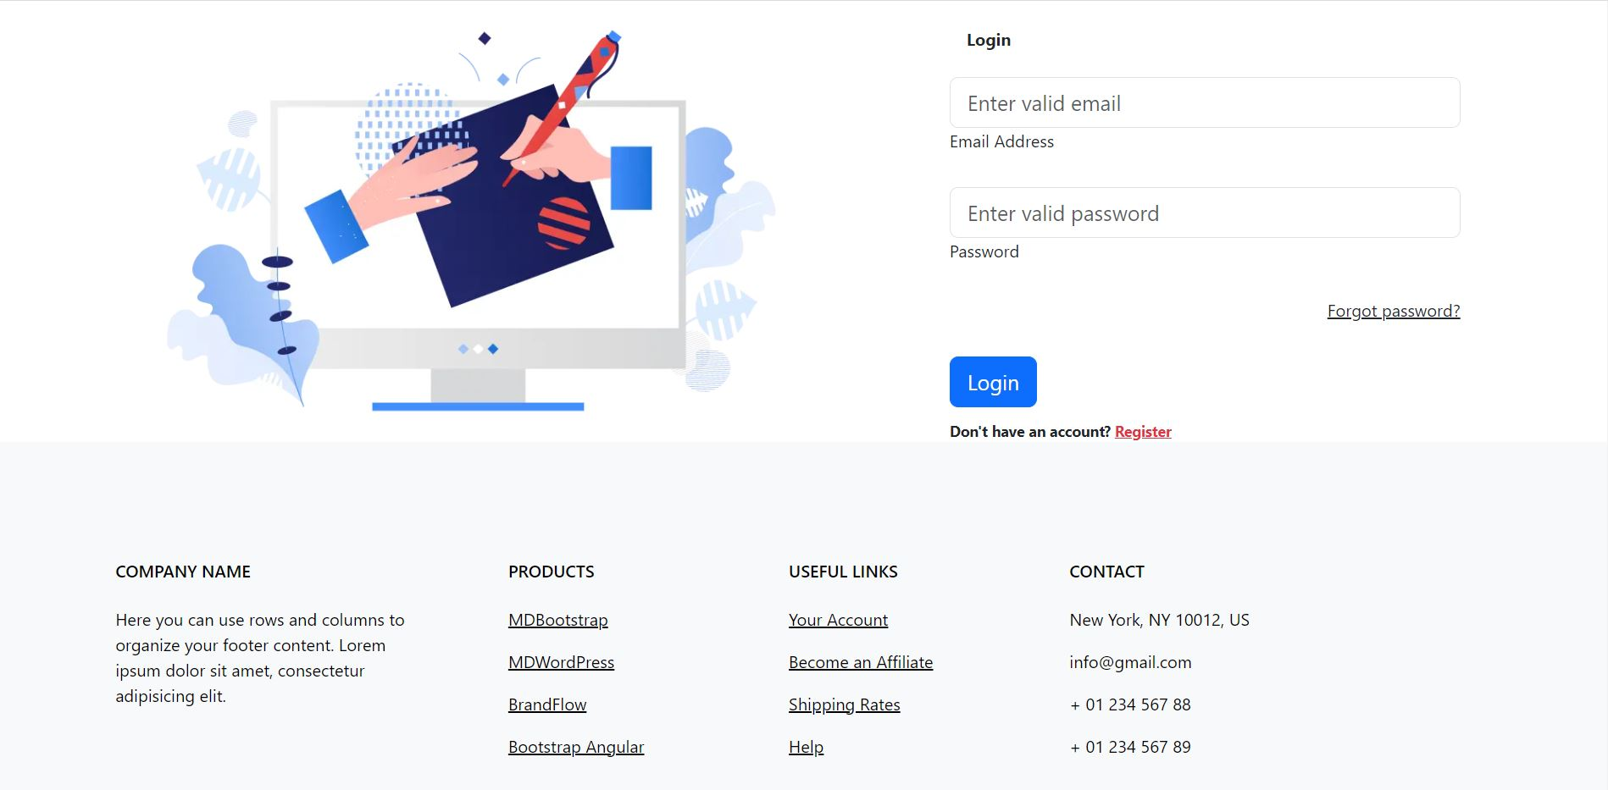 Giao diện đăng nhập(web)

 | * Mô tả chức năng:
 |  | - Truy cập website và nhập các thông tin cần thiết để đăng nhập.
 |  | - Trường hợp chưa có tài khoản đăng nhập, Register để chuyển sang trang đăng ký.
 |  | - Trường hợp quên mật khẩu, forgot password để chuyển sang trang quên mật khẩu lấy lại mật khẩu.
 |  | - Xem thông tin liên lạc và thông tin public ở phần footer.

trang chủ
Basic design |  |  | System | Mạng xã hội | function | Người dùng vào trang chủ | Create by | N.T.Dũng | date | Create | 2023-03-10 | acceptor
 |  |  | Process. Name | Màn hình trang chủ |  |  |  |  |  | Update | 2023-03-10
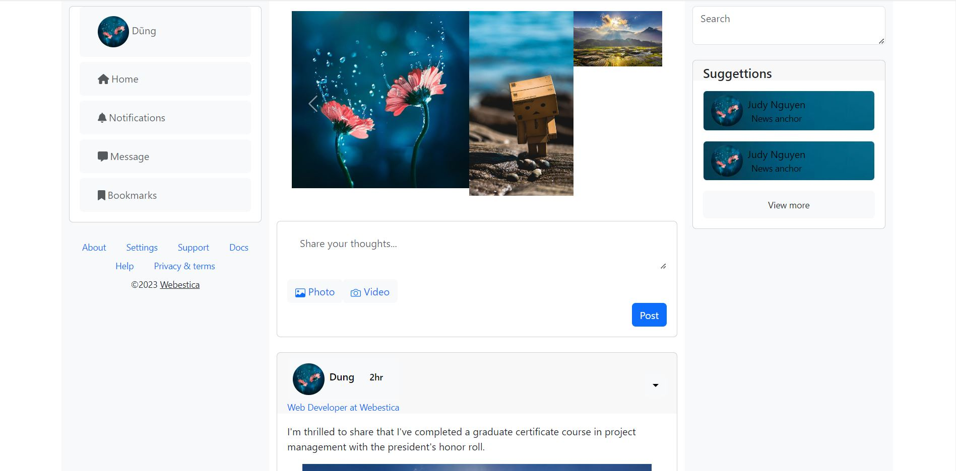 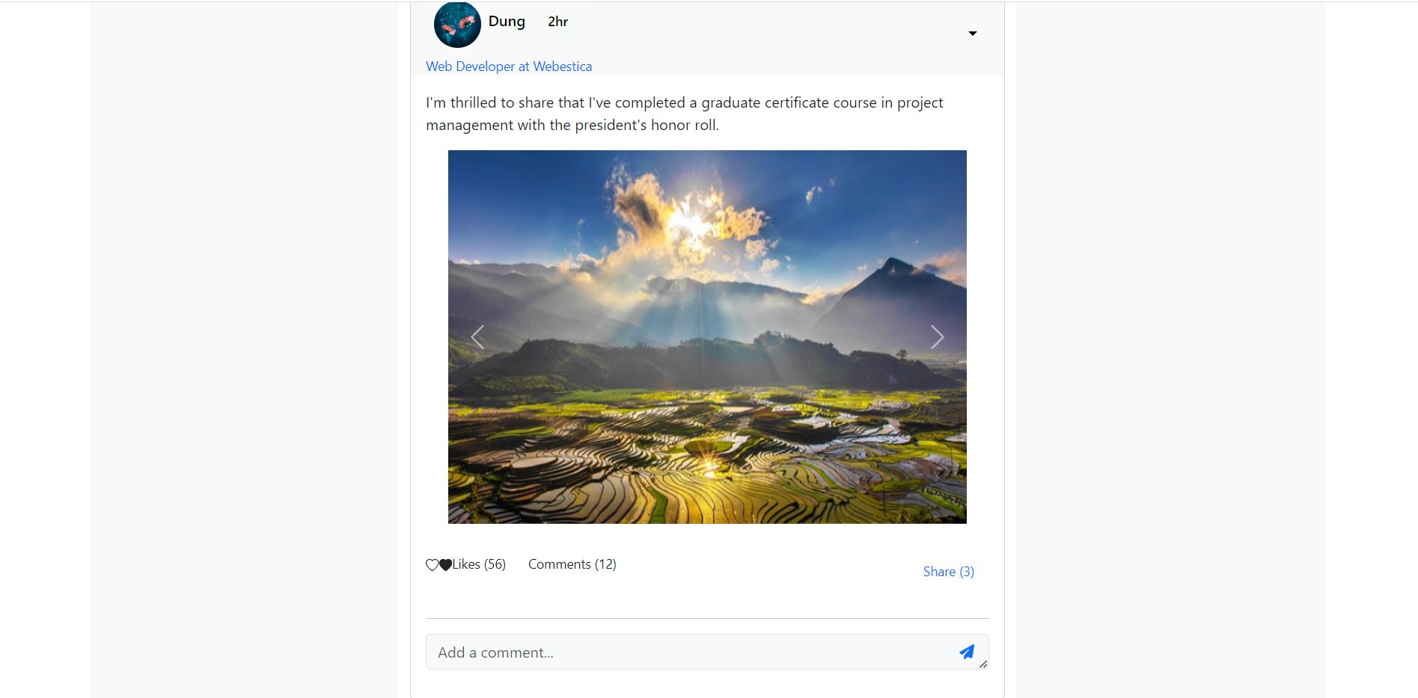 Giao diện trang chủ(web)

 | * Mô tả chức năng:
 |  | - Chọn add story để chuyển sang màn hình đăng khoảng khắc.
 |  | - Xem các story của người dùng khác trên phần story.
 |  | - Nhập các thông tin muốn đăng tải vào share your throughts để đăng bài viết.
 |  | - Chọn biểu tượng hình ảnh trên bài post để chọn ảnh hoặc video.
 |  | - Chọn post để đăng bài.
 |  | - Thả tim, bình luận, chia sẻ hoặc ngược lại để reaction bài viết.
 |  | - Chuyển sang trang thông báo khi chọn biểu tượng chuông trên thah sidebar.
 |  | - Chuyển sang trang nhắn tin khi chọn biểu tượng tin nhắn trên thanh sidebar.
 |  | - Chuyển sang trang cá nhân khi chọn người dùng trên thanh sidebar.
 |  | - Chuyển vào trang cá nhân của người dùng chưa kết bạn hoặc theo dõi để chuyển sang trang cá nhân của họ ở phần suggettion

Đăng ký
Basic design |  |  |  | System | Mạng xã hội | function | Người dùng vào trang đăng ký | Create by | N.T.Dũng | date | Create | 2023-03-10 | acceptor | #REF!
 |  |  |  | Process. Name | Màn hình đăng ký |  |  |  |  |  | Update | 2023-03-10
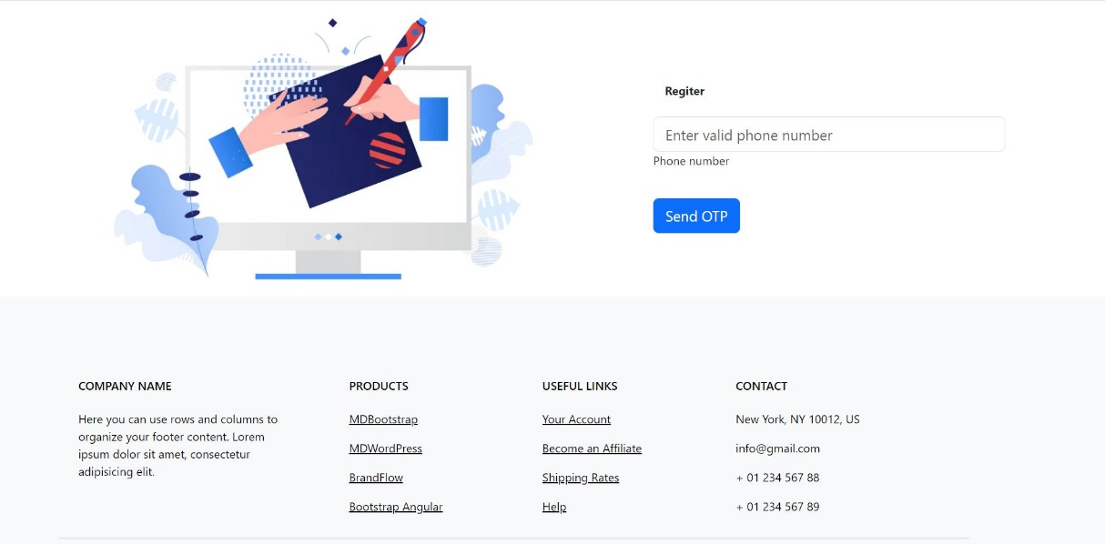 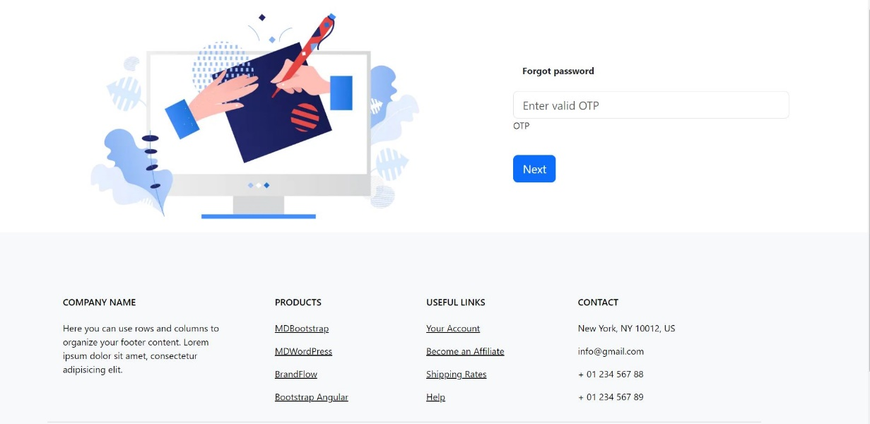 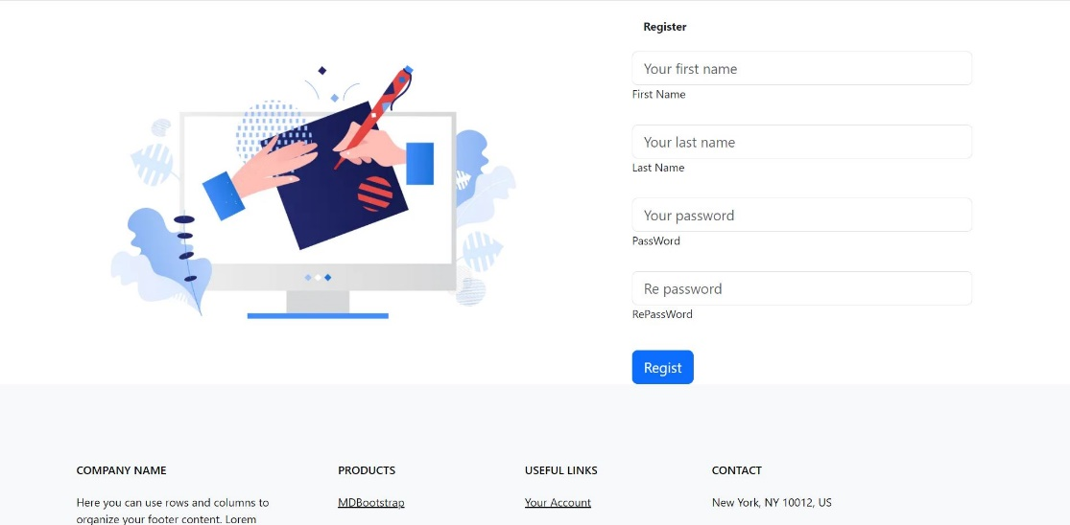 Giao diện đăng ký(web)

 | * Mô tả chức năng:
 |  | - Người dùng nhập số điện thoại để gửi mã xác nhận.
 |  | - Sau khi xác nhận OTP thì điền thông tin tài khoản mà ứng dụng yêu cầu.
 |  | - Nhấn Register để đăng ký tài khoản.
 |  |  | + Nếu thiếu thông tin hệ thống sẽ thông báo cho người dùng.
 |  |  | + Nếu tài khoản hoặc số điện thoại đã được dùng hệ thống sẽ thông báo cho người dùng.

Quên mật khẩu
Basic design |  |  | System | Mạng xã hội | function | Người dùng vào trang quên mật khẩu | Create by | N.T.Dũng | date | Create | 2023-03-10 | acceptor | #REF!
 |  |  | Process. Name | Màn hình quên mật khẩu. |  |  |  |  |  | Update | 2023-03-10
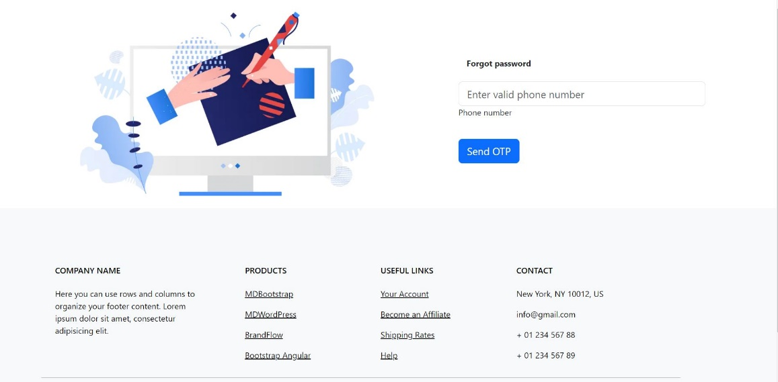  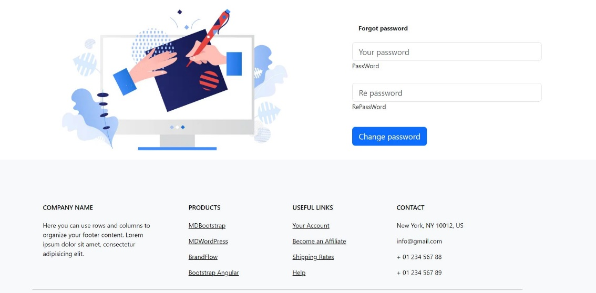 Giao diện quên mật khẩu(web)

 | * Mô tả chức năng:
 |  | - Nhập số điện thoại của tài khoản quên mật khẩu, hệ thống sẽ tự động gửi OTP về số điện thoại để xác minh và nhập mật khẩu mới.

Thông báo
Basic design |  |  | System | Mạng xã hội | function | Người dùng vào trang thông báo | Create by | N.T.Dũng | date | Create | 2023-03-10 | acceptor | #REF!
 |  |  | Process. Name | Màn hình thông báo |  |  |  |  |  | Update | 2023-03-10
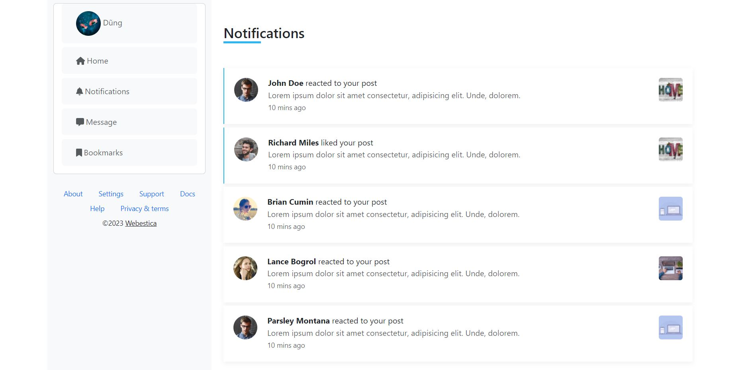 Giao diện thông báo(web)

 | * Mô tả chức năng:
 |  | - Người dùng có thể xem danh sách thông báo.
 |  | - Người dùng có thể chọn xem chi tiết các thông báo.

Xem story
Basic design |  |  | System | Mạng xã hội | function | Người dùng vào trang story | Create by | N.T.Dũng | date | Create | 2023-03-10 | acceptor | #REF!
 |  |  | Process. Name | Màn hình xem story |  |  |  |  |  | Update | 2023-03-10
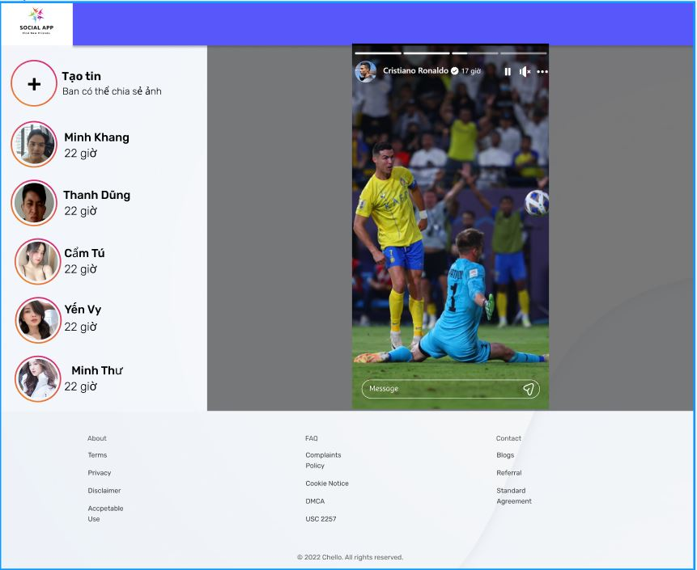 Giao diện thông báo(web)

 | * Mô tả chức năng:
 |  | - Người dùng có thể tạo 1 đoạn story mới.
 |  | - Người dùng có thể xem các story trong danh sách story.
 |  | - Người dùng có thể dừng story, tắt tiếng story.
 |  | - Người dùng có thể rep story.
 |  | - Người dùng có thể chuyển đến trang cá nhân của chủ nhân story khi nhấn vào avatar.

EditProfile
Basic design |  |  | System | Mạng xã hội | function | Người dùng vào trang chỉnh sửa thông tin cá nhân | Create by | N.T.Dũng | date | Create | 2023-03-10 | acceptor | #REF!
 |  |  | Process. Name | Màn hình chỉnh sửa thông tin |  |  |  |  |  | Update | 2023-03-10
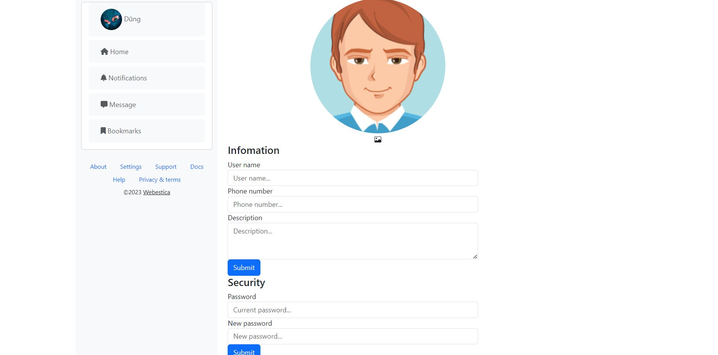 Giao diện chỉnh sửa thông tin cá nhân(web)

 | * Mô tả chức năng:
 |  | - Người dùng nhập các thông tin cần sửa, hệ thống đã cung cấp thông tin cũ lên các trường có thể chỉnh sửa.
 |  | - Người dùng ấn submit để cập nhật thông tin từng phần.
 |  | - Người dùng có thể ấn biểu tượng camera nếu muốn chỉnh sửa ảnh đại diện

Profile
Basic design |  |  | System | Mạng xã hội | function | Người dùng vào trang thông tin cá nhân | Create by | N.T.Dũng | date | Create | 2023-03-10 | acceptor | #REF!
 |  |  | Process. Name | Màn hình thông tin cá nhân |  |  |  |  |  | Update | 2023-03-10
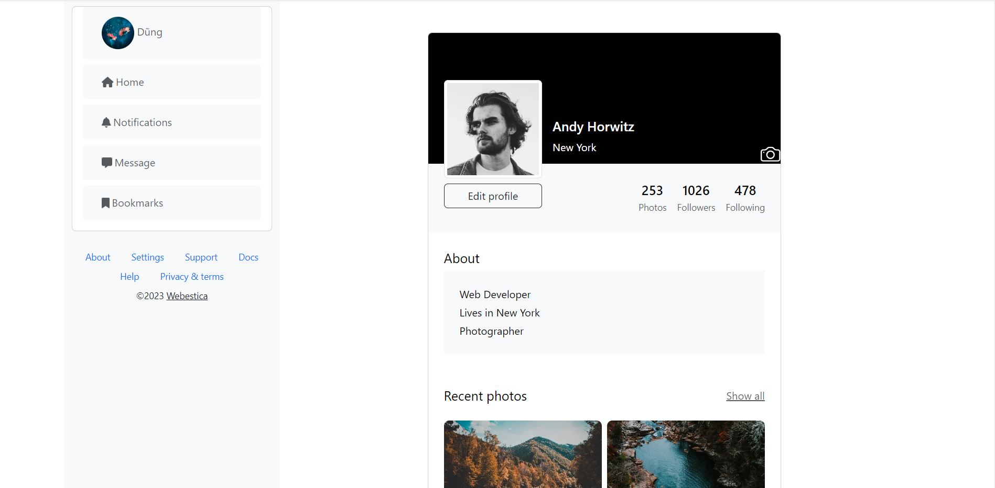 Giao diện thông tin cá nhân(web)

 | * Mô tả chức năng:
 |  | - Người dùng có thể xem các thông tin cá nhân cần thiết như tên, số lượng bạn bè, follow, description, ảnh …
 |  | - Người dùng muốn đổi ảnh nền chọn biểu tượng camera trên phần ảnh bìa để thay đổi ảnh.
 |  | - Người dùng có thể chuyển sang trang chỉnh sửa thông tin cá nhân bằng cách chọn edit profile.

Chi tiết tin nhắn
Basic design |  |  | System | Mạng xã hội | function | Người dùng chuyển sang màn hình nhắn tin | Create by | N.T.Dũng | date | Create | 2023-03-10 | acceptor
 |  |  | Process. Name | Màn hình chi tiết tin nhắn |  |  |  |  |  | Update | 2023-03-10
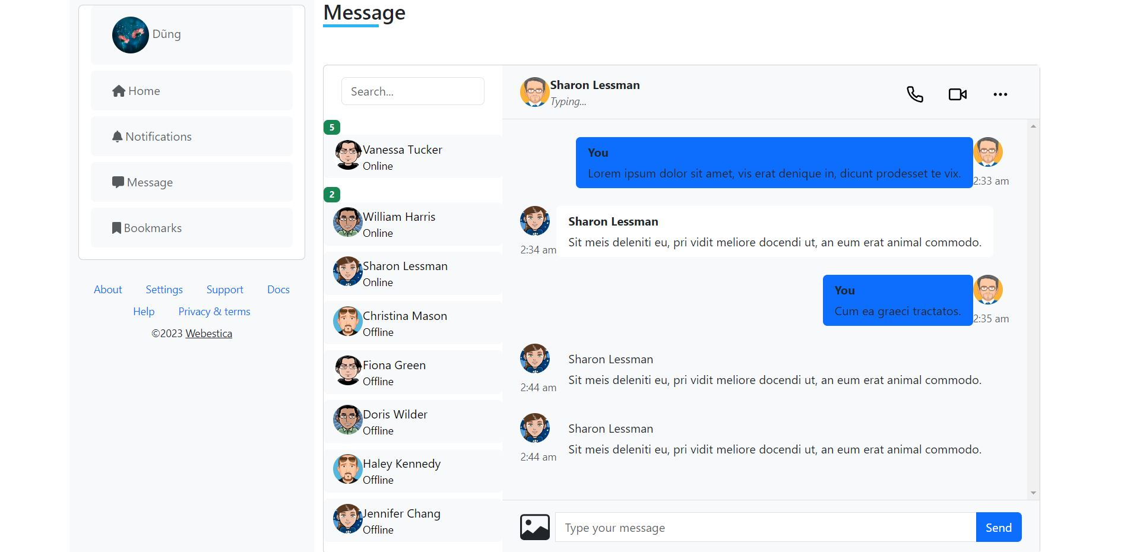 Giao diện trang chi tiết nhắn tin(web)

 | * Mô tả chức năng:
 |  | - Nhập tin nhắn vào ô input type message.
 |  | - Có thể chọn biểu tượng hình ảnh để chọn hình ảnh.
 |  | - Chọn send để gửi tin nhắn.
 |  | - Chọn biểu tượng điện thoại để gọi trực tiếp.
 |  | - Chọn biểu tượng camera để thưc hiện gọi điện thoại video trực tiếp.

